Hoja1
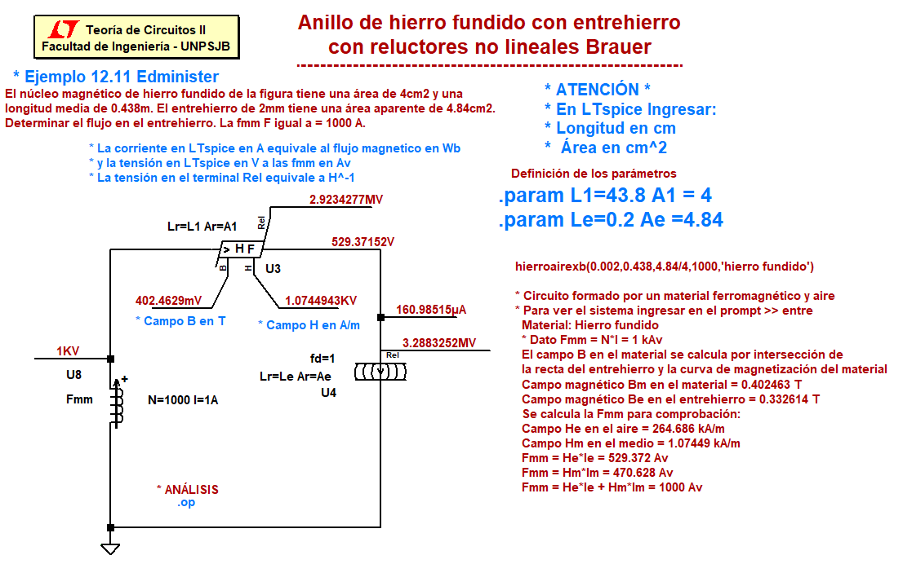
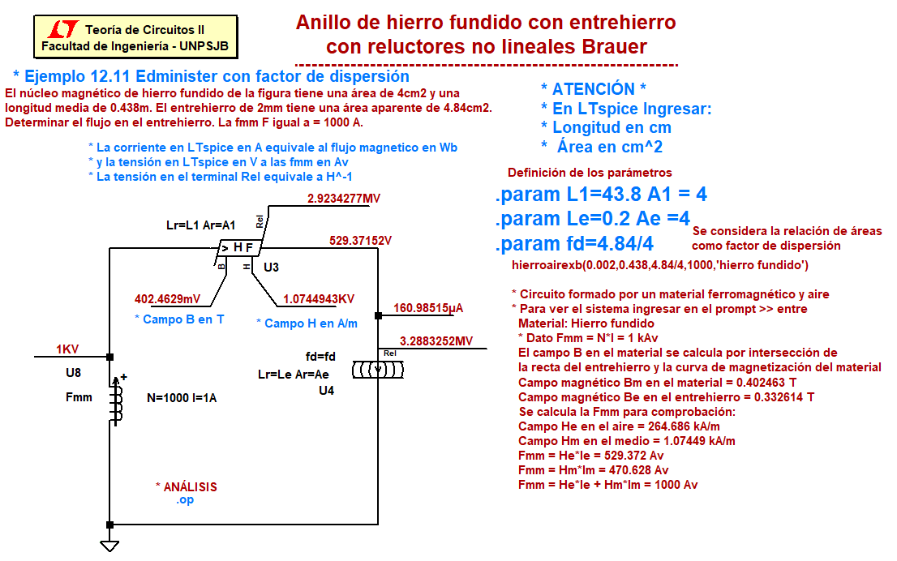
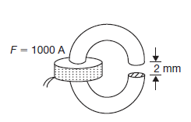
 |  |  |  | Resolución de un circuito magnético alineal mediante Excel, Ltspice y Matlab
Problema 12.11 de Edminister

Datos Ingresados en unidades del SI
le | 0.002 | m
Lm | 0.438 | m |  |  |  | El flujo que se obtiene ingresando en el gráfico
Am | 4.00E-04 | m2 |  |  |  | con Fmm=1000 Av es 161 uWb
Ae | 4.84E-04 | m2
m0 | 1.26E-06 | H/m |  |  |  | El campo magnético B en el material es Bm=flujo/Am

Valores de la curva B-H |  |  |  | He=Bm*Am/(Ae*u0) |  | Bm = | 4.03E-01 | T

Flujo en función de Fmm
 | Fmm
938.96 | 1.523720E-04
947.27 | 1.535672E-04
955.54 | 1.547504E-04
963.77 | 1.559216E-04
971.96 | 1.570808E-04
980.11 | 1.582276E-04
988.22 | 1.593624E-04
996.29 | 1.604848E-04
1004.32 | 1.615948E-04
1012.31 | 1.626924E-04
1020.25 | 1.637760E-04
1028.17 | 1.648504E-04
1036.03 | 1.659104E-04
1043.86 | 1.669584E-04
1051.64 | 1.679936E-04
1059.38 | 1.690168E-04
Hm | Bm | Flujo=Bm*Am | Hm*Lm | He *Le | Fmm
1000 | 0.38093 | 1.523720E-04 | 438 | 500.96 | 938.96
1010 | 0.383918 | 1.535672E-04 | 442.38 | 504.89 | 947.27
1020 | 0.386876 | 1.547504E-04 | 446.76 | 508.78 | 955.54
1030 | 0.389804 | 1.559216E-04 | 451.14 | 512.63 | 963.77
1040 | 0.392702 | 1.570808E-04 | 455.52 | 516.44 | 971.96
1050 | 0.395569 | 1.582276E-04 | 459.9 | 520.21 | 980.11
1060 | 0.398406 | 1.593624E-04 | 464.28 | 523.94 | 988.22
1070 | 0.401212 | 1.604848E-04 | 468.66 | 527.63 | 996.29
1080 | 0.403987 | 1.615948E-04 | 473.04 | 531.28 | 1004.32
1090 | 0.406731 | 1.626924E-04 | 477.42 | 534.89 | 1012.31
1100 | 0.40944 | 1.637760E-04 | 481.8 | 538.45 | 1020.25
1110 | 0.412126 | 1.648504E-04 | 486.18 | 541.99 | 1028.17
1120 | 0.414776 | 1.659104E-04 | 490.56 | 545.47 | 1036.03
1130 | 0.417396 | 1.669584E-04 | 494.94 | 548.92 | 1043.86
1140 | 0.419984 | 1.679936E-04 | 499.32 | 552.32 | 1051.64
1150 | 0.422542 | 1.690168E-04 | 503.7 | 555.68 | 1059.38

La curva del flujo en función de fmm se obtiene sumando a flujo constante como
corresponde a un circuito serie

